z2
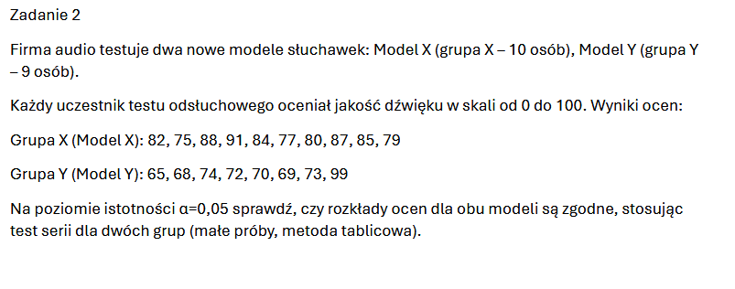

Gr X |  | Gr Y |  | Cał | Oz | Seria | 0.025 | Rmin= | 5
82 | X | 65 | Y | 65 | Y |  | 0.975 | Rmax= | 14
75 | X | 68 | Y | 68 | Y
88 | X | 74 | Y | 69 | Y
91 | X | 72 | Y | 70 | Y
84 | X | 70 | Y | 72 | Y
77 | X | 69 | Y | 73 | Y
80 | X | 73 | Y | 74 | Y | 1
87 | X | 99 | Y | 75 | X
85 | X |  |  | 77 | X
79 | X |  |  | 79 | X
 |  |  |  | 80 | X
 |  |  |  | 82 | X
 |  |  |  | 84 | X
 |  |  |  | 85 | X
 |  |  |  | 87 | X
 |  |  |  | 88 | X | 2
 |  |  |  | 91 | X
 |  |  |  | 99 | Y | 3 | R=3

z33
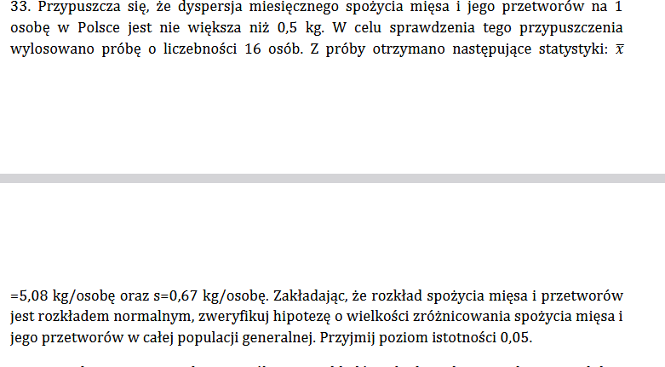
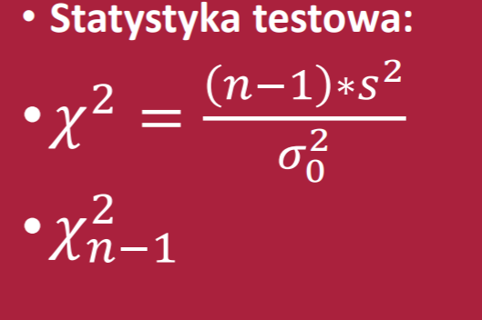

1 próbka |  | test jednostronny |  | test dla odchylenia/wariancji | dyspersja-zróźnicowanie
H0 | sigma<=0,5 |  | prawo
H1 | sigma>0,5
sigma= | 0.5
xśr= | 5.08
s= | 0.67
n= | 16
alfa= | 0.05
X^2= | 26.934 | X^2>X^2 n-1 |  | zatem odrzucamy h0
X2 n-1 | 24.99579014 |  |  | przy poziomie istotności 0,05 możemy przyjąć że dyspersja mięsa w całej populacji jest większa niż 0,5 kg

